様式1-1（交付申請書）見本
見本
（様式1-1）

 |  |  |  |  | 2018 年 7 月 25 日

提出日を記入してください。
公益財団法人日本バスケットボール協会
改革推進室 御中

 |  |  | 都道府県協会名 | 一般財団法人○○県バスケットボール協会 ㊞
 |  |  | 代表者役職・氏名 | 会長 △△ 太郎
 |  |  | 担当者役職・氏名 | 事務局長 □□ 次郎
 |  |  | 担当者連絡先 | 0123-45-6789
 |  |  | 担当者ﾒｰﾙｱﾄﾞﾚｽ | abc@def.com

都道府県協会名、代表者名、担当者名等を記入し、協会印を押印してください。

 |  | 2019年度 D-fund交付金
 |  | 交付申請書

 | 「D-fund 申請要項」に基づき、下記のとおり、交付金の交付を申請します。

 |  | 記

 | ファンドＡ申請額： | 601,000 |  | （円）
 | ファンドＢ申請額： | 3,000,000 |  | （円）
 | D-fund交付金申請額 : | 3,601,000 |  | （円）

ファンドA申請額
「収支予算書集計表」から自動計算されますので、入力は不要です。
交付金限度額は、1,000万円です。
ファンドＢ申請額
ファンドＢ申請額は、記入してください。
交付金限度額は、500万円です。

様式1-2①（申請額区分別 収支予算書集計表）見本
●記載箇所が足りなくなった場合は、列を挿入して記入してください。
●申請額区分１項目につき、集計表１枚となるように作成してください。
●「活動別 収支予算書」の対象経費の金額を転記してください。
見本
（様式1-２①_A）
申請額区分ごとに作成してください。
収支予算書集計表（①-1 育成環境整備事業）

部門／団体名・活動名
「活動別 収支予算書」に基づき、部門／団体名と活動名を記入してください。
都道府県協会名 |  | 一般財団法人○○県バスケットボール協会
担当者役職・氏名 |  | ユース育成マネージャー △△ 次郎
担当者連絡先 |  | 0123-45-6789
小区分
▼から表示される項目を選択してください。
担当者 ﾒｰﾙｱﾄﾞﾚｽ |  | abc@def

 | 申請上限額 | 7,000,000
 |  |  |  |  |  |  |  |  |  | （単位：円）
 |  | 総計 | U12育成事業 | U16育成事業 | U14育成事業 | [小区分名] | [小区分名] | [小区分名] | [小区分名] | [小区分名]
 |  |  | U12カテゴリー部会 | 〇〇市バスケットボール協会 | U14カテゴリー部会 | [部門／団体名] | [部門／団体名] | [部門／団体名] | [部門／団体名] | [部門／団体名]
 |  |  | U12都道府県育成センター | U16〇〇市育成センター | U14都道府県育成センター | [活動名] | [活動名] | [活動名] | [活動名] | [活動名]
対象経費のみ | 1.会議費 | 40,000 | 15,000 | 5,000 | 20,000
「活動別 収支予算書」 【支出】 対象経費の
青点線・内側をコピーして、収支予算書集計表（様式1-2①_A）の青点線へ値の貼り付けをして金額を転記してください。
 | 2.旅費交通費 | 800,000 | 320,000 | 100,000 | 380,000
 | 3.通信運搬費 | 40,000 | 20,000 |  | 20,000
 | 4.消耗品費 | 120,000 | 60,000 |  | 60,000
 | 5.器具備品費 | 0
 | 6.印刷製本費 | 0
 | 7.賃借料 | 120,000 | 30,000 | 10,000 | 80,000
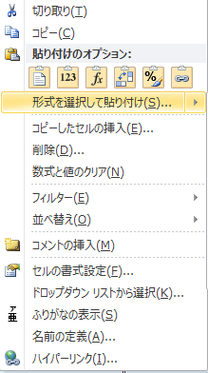
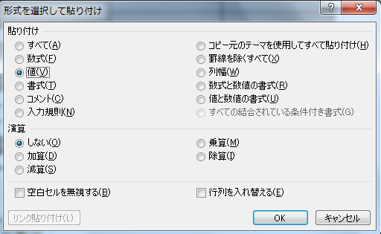
【値の貼り付け方法】
①貼り付けをする事業の『１．会議費』のセルを選択する
②マウスを右クリックして「メニュー」を表示させ、赤四角枠の『形式を選択して貼り付け』を選択する
③『形式を選択して貼り付け』のメニューを表示させ、【貼り付け－値(V)】を選択し、【ＯＫ】ボタンを押す。
 | 8.広告宣伝費 | 0
 | 9.諸謝金 | 60,000 |  | 40,000 | 20,000
 | 10.保険料 | 0
 | 11.支払手数料 | 6,000 | 1,000 |  | 5,000
 | 12.報償費 | 90,000 | 30,000 | 30,000 | 30,000
 | 13.食糧費 | 285,000 | 130,000 | 20,000 | 135,000
 | 14.雑費 | 0
 | 支出合計 | 1,561,000 | 606,000 | 205,000 | 750,000
水色のセルは、自動計算されるので入力は不要です。
灰色のセルは、対象外経費の科目なので金額は入りません。

 | 交付申請上限額 | 644,000 | 258,000 | 86,000 | 300,000

 | 交付金申請額 | 536,000 | 200,000 | 86,000 | 250,000
 | JBA記入欄
 | 査定金額 | 510,000 | 180,000 | 86,000 | 244,000
JBA記入欄 （入力不要）
 | 小区分番号 |  | 1 | 3 | 2

